02_Postman_API
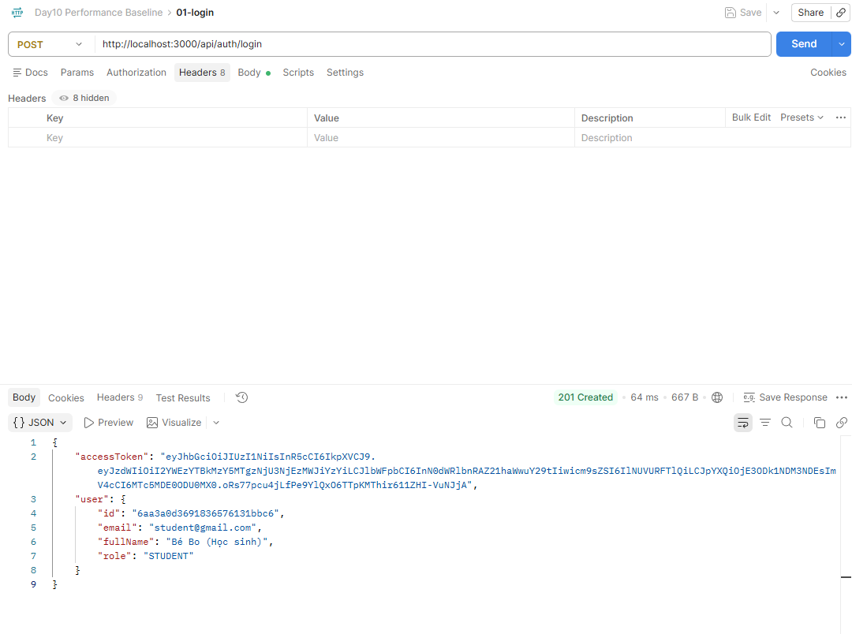
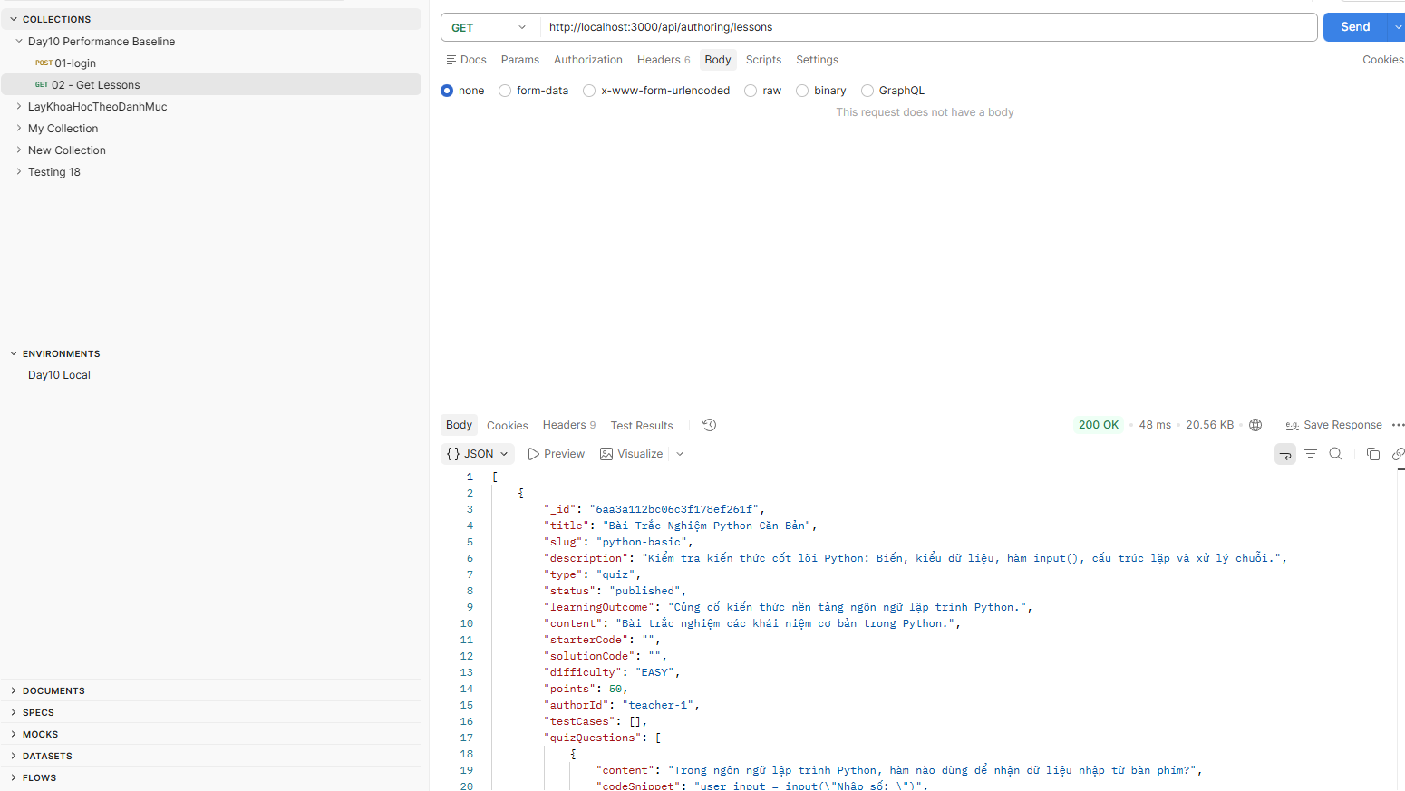
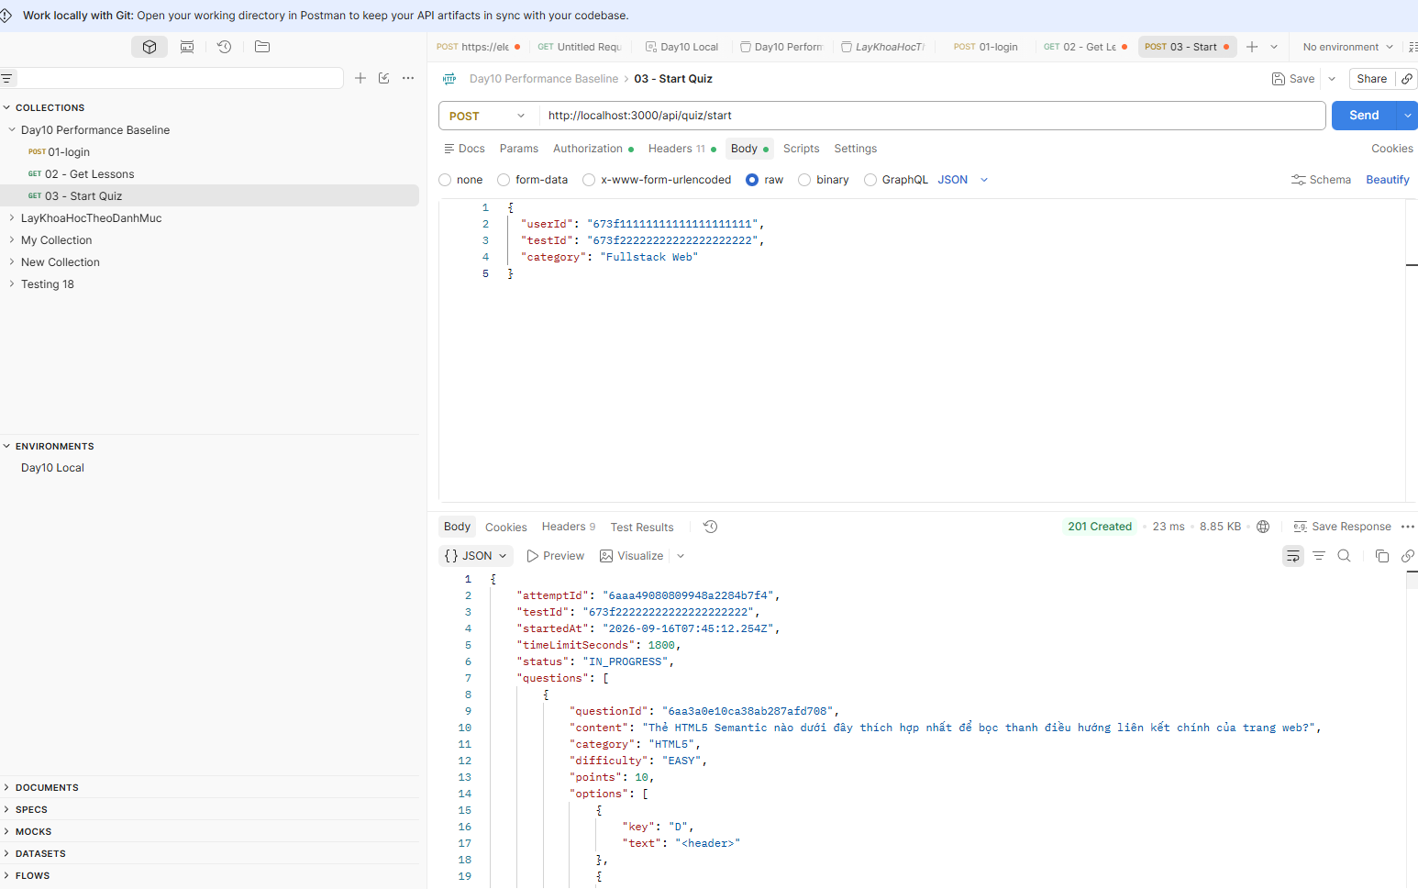
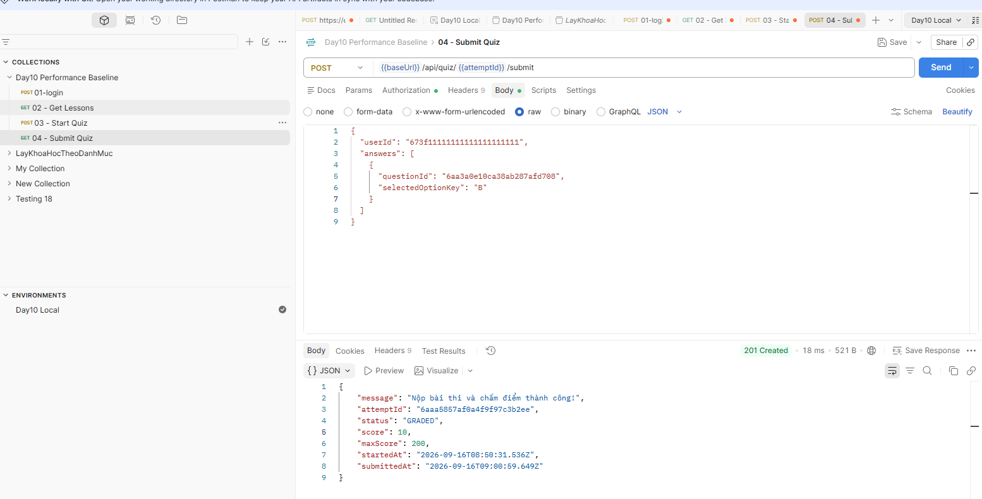
BƯỚC 2 - POSTMAN: XÁC MINH API TRƯỚC KHI LOAD TEST

API ID | Tên API | Method | URL/Path | Auth | Request body / test data | Expected status | Actual status | Response đúng? | Token/ID cần lấy | Status | Evidence ID
API-01 | Login | POST | /api/auth/login | No | Student test account | 201 | 201 | Yes - accessToken + user returned | accessToken | PASS
API-02 | Get Courses/Lessons | GET | /api/authoring/lessons | No Auth | N/A | 200 | 200 | Yes - lesson/resource list returned | N/A | PASS
API-03 | Get Quiz | POST | /api/quiz/start | Bearer | userId + testId + category | 201 | 201 | Yes - attempt + questions returned | attemptId | PASS
API-04 | Submit Quiz | POST | /api/quiz/{attemptId}/submit | Bearer | userId + answers[] | 201 | 201 | Yes - graded result returned | attemptId from Start Quiz | PASS
API-05 | Get Result / optional | GET |  | Bearer |  | 200 |  |  |  | CHƯA LÀM

03_JMeter_Smoke
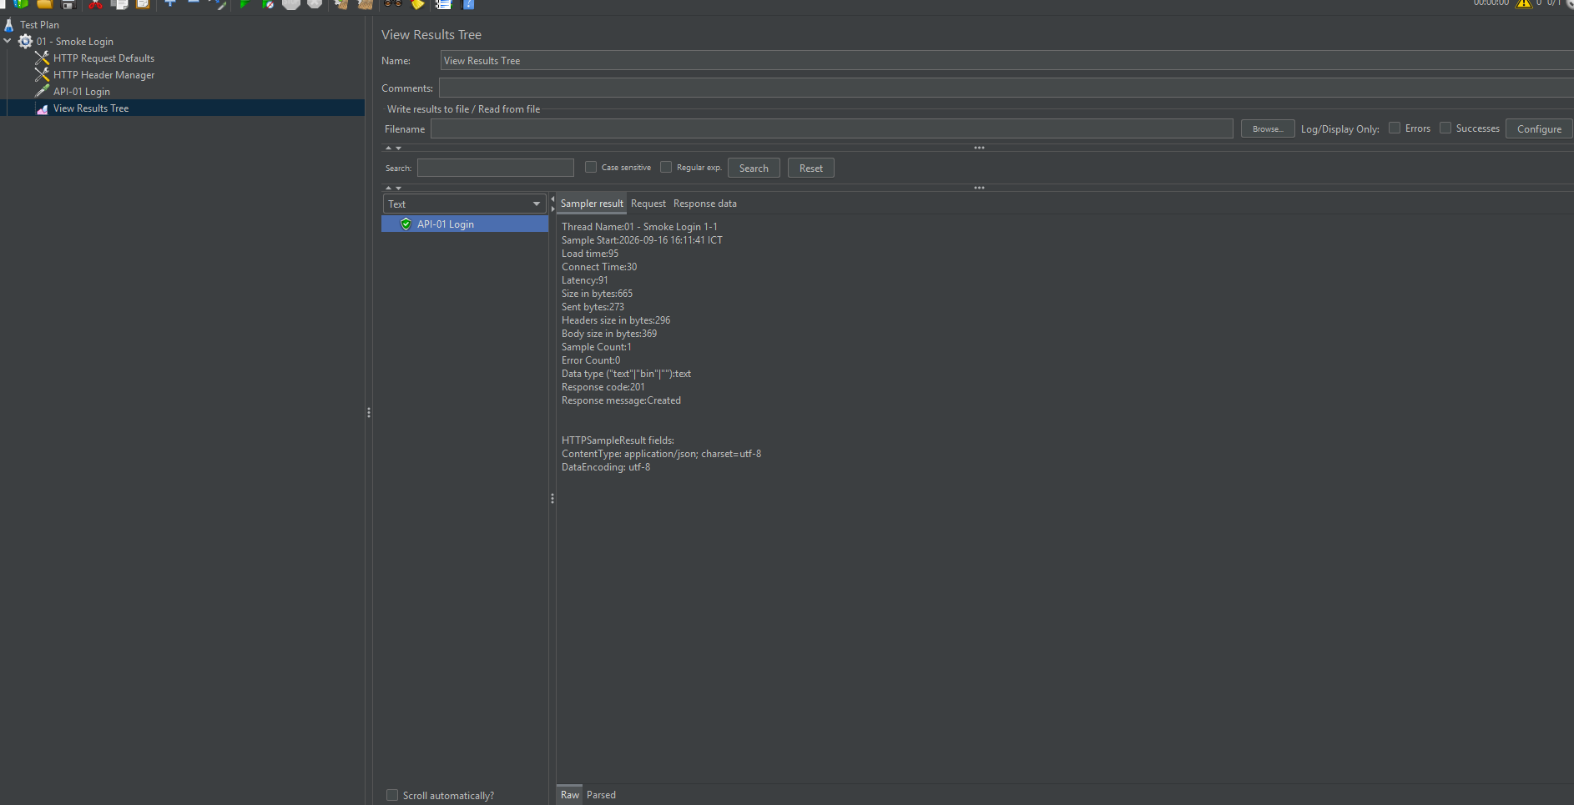
BƯỚC 3 - JMETER 5.6.3: HỌC TỪ 1 API / 1 USER

STT | Thao tác trong JMeter | Giá trị mẫu | Bạn điền / kết quả | PASS khi | Status | Ghi chú
1 | Save Test Plan | day10_performance_baseline.jmx |  | File .jmx được lưu | PASS | day10_performance_baseline.jmx
2 | Add Thread Group | Users=1; Ramp-up=1; Loop=1 |  | Thread Group đúng | PASS | 1 user / Ramp-up 1 / Loop 1
3 | Add HTTP Request Defaults | Protocol=http; Server=localhost; Port=<BE_PORT> |  | Không nhập nhầm FE port 5173 nếu test API | PASS | localhost:3000
4 | Add HTTP Header Manager | Content-Type=application/json |  | Header giống Postman | PASS | application/json
5 | Add HTTP Request | API-01 Login |  | Method/path/body giống Postman | PASS | POST /api/auth/login
6 | Add View Results Tree | Debug only |  | Response code/body xem được | PASS | 201 Created
7 | Run 1 user | 1×1×1 |  | Success=true; status đúng | PASS | 95 ms, Error Count = 0
8 | Add Response Assertion | Response Code = expected |  | Sai status thì sampler fail | PASS | 95 ms, Error Count = 0
9 | Add Summary Report / Aggregate Report | Metrics |  | Có Average/Error%/Throughput/p95 | PASS
10 | Nếu cần token: JSON Extractor | $.accessToken → token |  | Request sau dùng Bearer ${token} | PASS

04_Load_Baseline
BƯỚC 4-6 - API LATENCY & LOAD NHẸ | NHẬP SỐ TỪ JMETER

Run ID | API/Scenario | Users | Ramp-up(s) | Loop | Samples | Average(ms) | Median(ms) | P90(ms) | P95(ms) | P99(ms) | Min(ms) | Max(ms) | Error % | Throughput(req/s) | Run # | Status | Evidence ID | Users | P95 (ms)
RUN-01 | Login - Smoke | 1 | 1 | 1 | 1 | 59.00 | 59.00 | 59.00 | 59.00 | 59.00 | 59.00 | 59.00 | 0.00% | 16.90 | 1 | PASS |  | 1 | 59
RUN-02 | Login - Baseline | 5 | 5 | 3 | 15 | 54.00 | 55.00 | 57.00 | 57.00 | 60.00 | 52.00 | 60.00 | 0.00% | 3.60 | 1 | PASS |  | 5 | 56.666666667
RUN-03 | Login - Baseline | 5 | 5 | 3 | 15 | 54.00 | 55.00 | 56.00 | 57.00 | 57.00 | 52.00 | 57.00 | 0.00% | 3.60 | 2 | PASS |  | 10 | 54
RUN-04 | Login - Baseline | 5 | 5 | 3 | 15 | 53.00 | 54.00 | 56.00 | 56.00 | 57.00 | 52.00 | 57.00 | 0.00% | 3.60 | 3 | PASS
Login p95 theo số users
RUN-05 | Login - Light Load | 10 | 10 | 5 | 50 | 52.00 | 53.00 | 54.00 | 54.00 | 56.00 | 52.00 | 56.00 | 0.00% | 5.40 | 1 | PASS
RUN-06 | Get Course/Lesson - Light Load | 10 | 10 | 5 | 50 | 4.00 | 4.00 | 5.00 | 6.00 | 10.00 | 3.00 | 10.00 | 0.00% | 5.50 | 1 | PASS
RUN-07 | Submit Quiz - Throughput | 5 | 5 | 5 | 25 | 54.00 | 54.00 | 56.00 | 56.00 | 58.00 | 52.00 | 58.00 | 0.00% | 5.80 | 1 | PASS

SUMMARY TỰ ĐỘNG - LOGIN BASELINE 5 USERS (3 RUNS)
Metric | Run 1 | Run 2 | Run 3 | Average | Ghi chú |  | Ghi: response time có tăng theo số users không? Error % có xuất hiện không? Throughput tăng/giảm thế nào? Nếu kết quả giữa 3 baseline run lệch quá lớn, chưa đặt threshold ngay - kiểm môi trường và chạy lại.
Average latency (ms) | 54 | 54 | 53 | 53.666666667
P95 (ms) | 57 | 57 | 56 | 56.666666667
Error % | 0.00% | 0.00% | 0.00% | 0.00%
Throughput (req/s) | 3.6 | 3.6 | 3.6 | 3.6

RUN-01

RUN-02

RUN 05

RUN-06

RUN-07

05_Page_Load
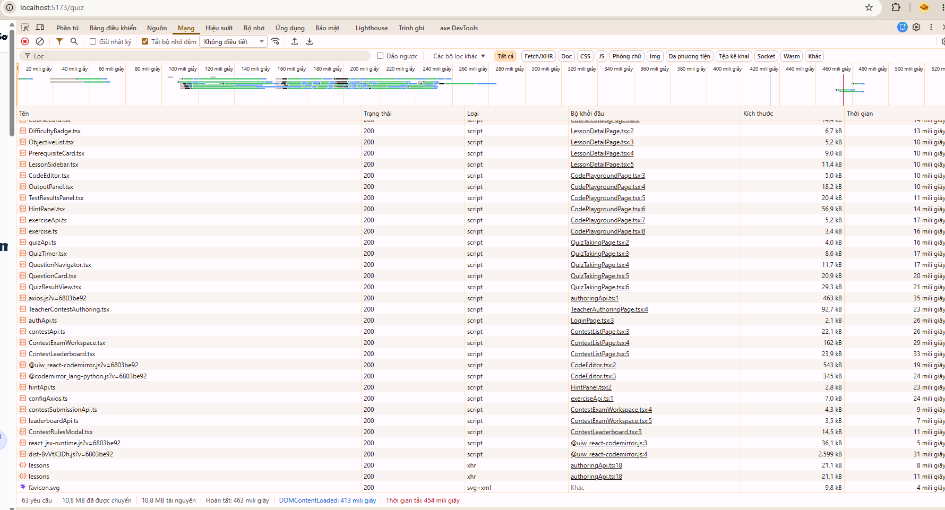
BƯỚC 7 - PAGE LOAD BASELINE | CHROME DEVTOOLS

Page | Run | Viewport | DOMContentLoaded(ms) | Load(ms) | Requests | Transferred(MB) | LCP(ms) nếu có | Ghi chú cache | Status | Evidence ID
Login | 1 | Desktop | 475.00 | 531 | 63 | 10.8 |  | Hard reload / Disable cache ON / No throttling | PASS | EVD-PAGE-01
Login | 2 | Desktop | 394.00 | 436 | 63 | 10.8 |  | Hard reload / Disable cache ON / No throttling | PASS | EVD-PAGE-01
Login | 3 | Desktop | 389.00 | 434 | 63 | 10.8 |  | Hard reload / Disable cache ON / No throttling | PASS | EVD-PAGE-01
Course/Lesson | 1 | Desktop | 389 | 434 | 85 | 12 |  | Hard reload / Disable cache ON / No throttling / Embedded YouTube | PASS | EVD-PAGE-02
Course/Lesson | 2 | Desktop | 390 | 1330 | 80 | 12 |  | Hard reload / Disable cache ON / No throttling / Embedded YouTube | PASS | EVD-PAGE-02
Course/Lesson | 3 | Desktop | 475 | 1720 | 80 | 12 |  | Hard reload / Disable cache ON / No throttling / Embedded YouTube | PASS | EVD-PAGE-02
Quiz | 1 | Desktop | 390 | 1330 | 84 | 12 |  | Hard reload / Disable cache ON / No throttling. Quiz attempt page. Network Finish = 2.7 phút do request nền/third-party; không dùng Finish làm Load metric | PASS | EVD-PAGE-03
Quiz | 2 | Desktop | 375 | 428 | 63 | 10.8 |  | Hard reload / Disable cache ON / No throttling. Quiz attempt page. Finish = 439 ms. | PASS | EVD-PAGE-03
Quiz | 3 | Desktop | 413 | 454 | 63 | 10.8 |  | 63 requests 10.8 MB transferred Finish: 463 ms DOMContentLoaded: 413 ms Load: 454 ms | PASS | EVD-PAGE-03

CÁCH ĐO
Chrome F12 → Network → giữ cùng viewport → reload/hard reload với điều kiện nhất quán → ghi DOMContentLoaded, Load, số request, transferred. Mỗi page chạy 3 lần. Nếu có Performance/Lighthouse thì LCP có thể ghi thêm, không bắt buộc nếu bạn chưa quen.

EVD-PAGE-01
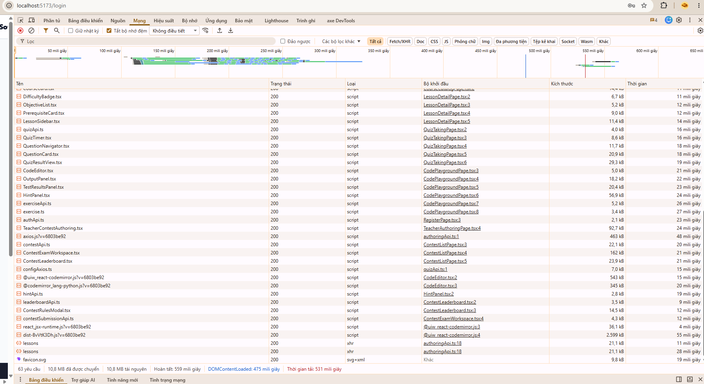

EVD-PAGE-02
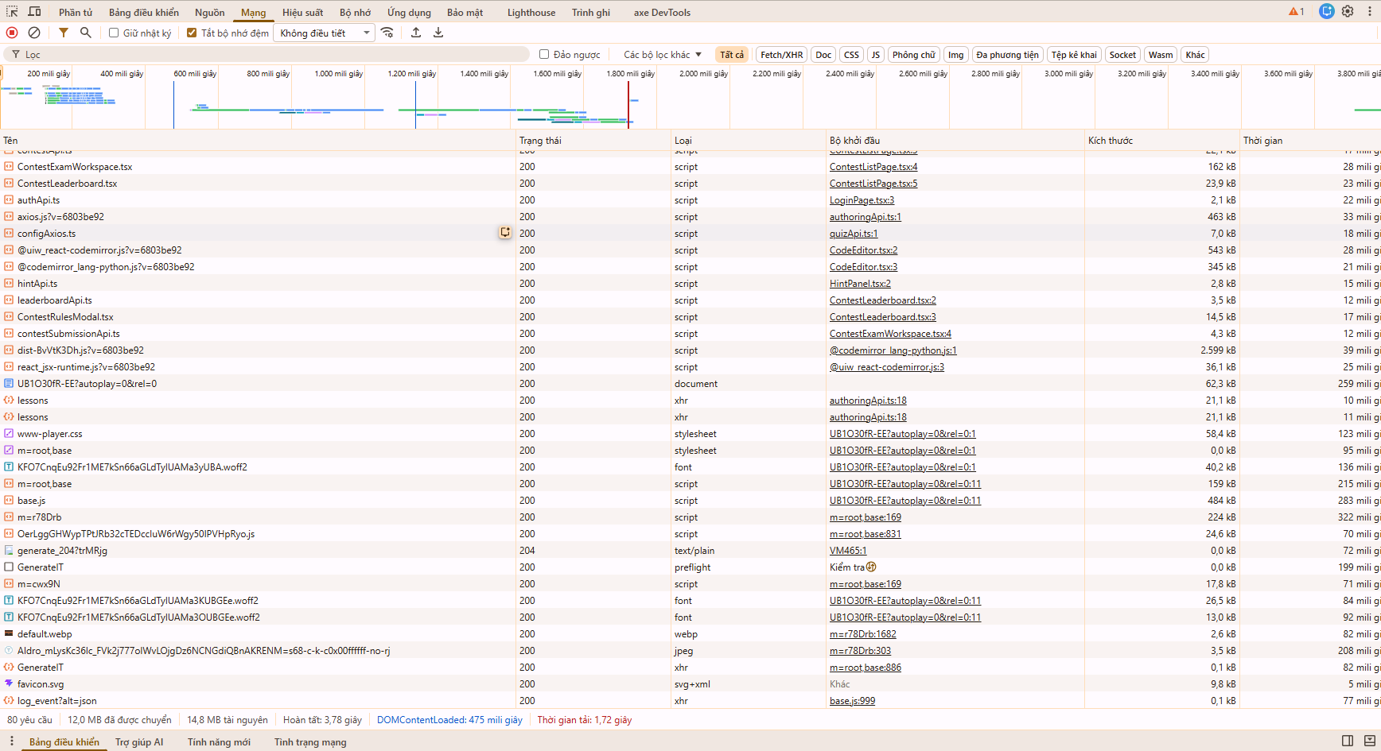

EVD-PAGE-03

